Sheet1
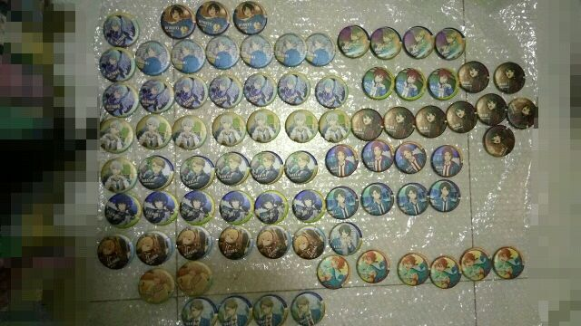
 |  |  |  | A 盒 | 1 | 2 | 3 | 4 | 5 | 6 | 7 | 8 | 9
 |  |  |  | 北斗3前 | wonder | wonder | wonder | 阿原 | 狗奈
 |  |  |  | 明星3后 | aimer | aimer | aimer | aimer | aimer | aimer
 |  |  |  | 真续4前 | muri | muri | muri | 花花 | 花花
 |  |  |  | 英智4前 | 阿染 | 阿染
 |  |  |  | 涉涉3前 | 眠眠 | 眠眠 | 眠眠 | 流鸢 | 流鸢
 |  |  |  | 涉涉2后 | 眠眠 | 眠眠 | 眠眠 | 流鸢 | 流鸢 | 伊奈 | 阿原 | 阿染
 |  |  |  | 零2前 | 阿染 | 阿染 | 阿染 | 阿染
 |  |  |  | 泉4前 | firo | firo | firo | firo | firo
 |  |  |  | 栗子3后 | muri | muri | muri | 花花 | 花花
 |  |  |  | 岚岚1 | 仙蓓 | 仙蓓 | 仙蓓 | firo | firo
 |  |  |  | 岚岚4后 | 仙蓓 | 仙蓓 | 仙蓓 | firo | firo
 |  |  |  | 兔兔1后 | 芊 | 芊 | 芊 | 芊 | 芊 | 芊
 |  |  |  | 创 | kuma | 格子 | 徽言
 |  |  |  | 夏目
 |  |  |  | 纺3前 | 贝贝 | 贝贝 | 贝贝 | 贝贝 | 贝贝 | 贝贝
 |  |  |  | mika1后 | 滥觞 | 滥觞 | 七海 | 七海 | 七海 | 流觞 | 流觞 | 流觞 | 流觞
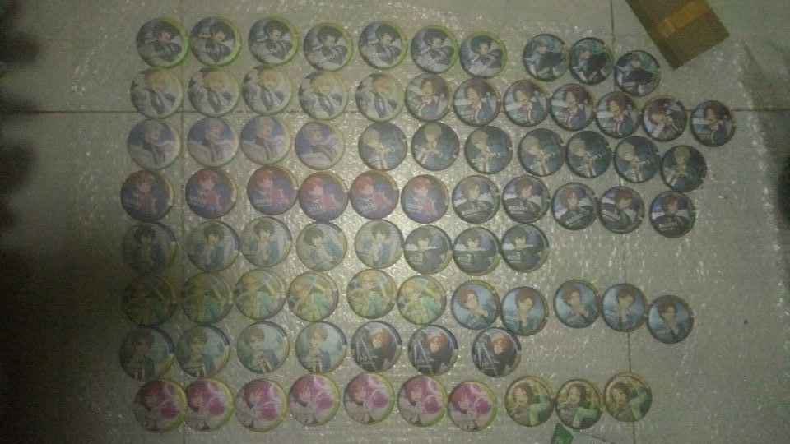
 |  |  |  | B组 | 1 | 2 | 3 | 4 | 5 | 6 | 7
 |  |  |  | 明星3前 | aimer | aimer | aimer | aimer | aimer | aimer
 |  |  |  | 真真3后 | 花花 | 花花 | 花花 | 花花 | 花花 | 花花
 |  |  |  | 真绪3后 | muri | muri | muri | 花花 | 花花 | 花花 | 花花
 |  |  |  | 真绪4后 | muri | muri | muri | 花花 | 花花
 |  |  |  | 英智4后 | 阿染 | 阿染 | 阿染 | 阿染 | 阿染
 |  |  |  | 涉涉2前 | 眠眠 | 眠眠 | 眠眠 | 流鸢 | 流鸢
 |  |  |  | 大将 | 楚哗
 |  |  |  | 狗狗3前 | 阿原 | 阿原 | 阿原 | 阿原 | 阿原 | 阿原
 |  |  |  | leo4后 | 阿染 | 狗奈 | 阿原 | 小珠 | firo
 |  |  |  | 泉4后 | firo | firo | firo | firo | firo
 |  |  |  | 栗子3前 | muri | muri | muri | 花花 | 花花
 |  |  |  | 栗子4后 | muri | muri | muri | 花花 | 花花
 |  |  |  | 岚 | 仙蓓 | 仙蓓 | 仙蓓 | firo | firo
 |  |  |  | 纺 | 二贝 | 二贝 | 二贝 | 二贝 | 二贝 | 二贝 | 二贝
 |  |  |  | 妈妈 | 花花 | 花花 | 花花 | 花花 | 花花
 |  |  |  | 夏目

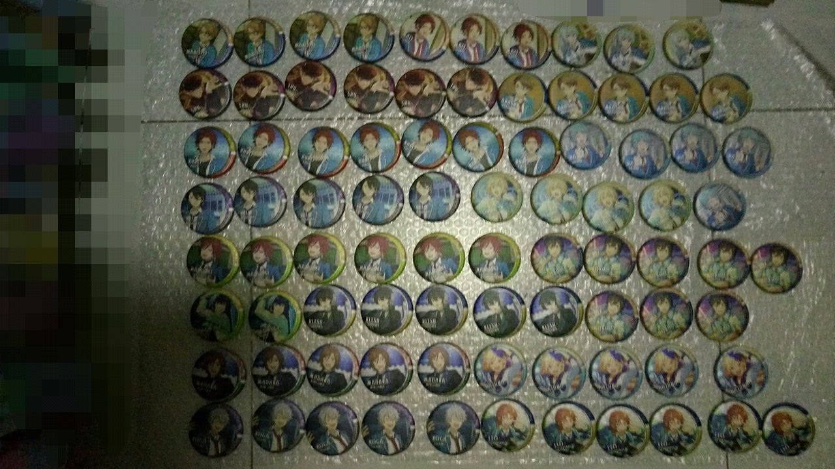
 |  |  |  | C盒 | 1 | 2 | 3 | 4 | 5 | 6 | 7 | 8
 |  |  |  | 北斗 | wonder | wonder | wonder | wonder | wonder | 阿原 | 狗奈
 |  |  |  | 真真 | 花花 | 花花 | 花花 | 花花 | 花花
 |  | 诶 手机可以乱移图片的 |  | 真绪 | muri | muri | muri | 花花 | 花花
 |  |  |  | 英智 | 阿染 | 阿染 | 阿染 | 阿染
 |  |  |  | 涉涉 | 眠眠 | 眠眠 | 眠眠 | 流鸢 | 流鸢
 |  |  |  | 老零 | 阿染 | 阿染 | 阿染 | 阿染 | 阿染
 |  |  |  | 狗狗 | 阿原 | 阿原 | 阿原 | 阿原 | 阿原
 |  |  |  | LEO | 阿染 | 狗奈 | 阿原 | 小珠 | firo
 |  |  |  | 栗子 | muri | muri | muri | 花花 | 花花
 |  |  |  | 大将 | 楚哗
 |  |  |  | 岚岚 | 仙蓓 | 仙蓓 | 仙蓓 | firo | firo
 |  |  |  | 创 | kuma | 格子 | 徽言
 |  |  |  | 夏目
 |  |  |  | 纺 | 贝贝 | 贝贝 | 贝贝 | 贝贝 | 贝贝
 |  |  |  | 妈妈 | 花花 | 花花 | 花花 | 花花 | 花花
 |  |  |  | 兔兔 | 芊 | 芊 | 芊 | 芊 | 芊
 |  |  |  | 宗 | 滥觞 | 滥觞 | 滥觞 | 滥觞 | 滥觞 | 滥觞

补款组 |  | 退款组
流觞 | 1 | 花花 | 5
阿原 | 2 | firo | 6 |  |  |  | 这么多
aimer | 2 | muri | 5 |  |  |  | 恩
芊 | 1 | 眠眠 | 3 |  |  |  | 发财了
流觞 | 5 | 小珠 | 1 |  |  |  | 恭喜

就，随便改个啥。吐槽一句京mafu配比太狗了。没了。
据说不退出也行，我再试试。

